人物
序号 | 名字 | 星级 | 章节 | 性别 | 职业 | 性格 | 简介 |  | 对应角色
1 | 主角 |  |  | 男 | 战士 | 热血，嫉恶如仇 | 拥有传说中勇者血统的遗族，父母被魔王杀死，临时前母亲用最后的灵力为他撑开了结界，送他到了未知的地区。 被村民收养，平凡长大。 |  |  |  | r1
2 | 主角 |  |  | 女 | 弓箭手 | 热血，嫉恶如仇 | 拥有传说中勇者血统的遗族，父母被魔王杀死，临时前母亲用最后的灵力为他撑开了结界，送他到了未知的地区。 被村民收养，平凡长大。 |  |  |  | r3
3 | 主角 |  |  | 女 | 法师 | 热血，嫉恶如仇 | 拥有传说中勇者血统的遗族，父母被魔王杀死，临时前母亲用最后的灵力为他撑开了结界，送他到了未知的地区。 被村民收养，平凡长大。 |  |  |  | r2
4 | 莉莉丝 | 3星 | 第一章 | 女 | 战士 | 直率，有点鲁莽 | 和主角一同长大的好友。有点鲁莽但充满了热血。是个怪力妹子。 |  | 莲华 | 3星 | 1006
5 | 啾啾 | 3星 | 第一章 | 男 | 萌宠 | 胆小，温柔 | 森林里的魔幻生物，同伴受到了魔石的感染而变的狂暴，被同伴追杀，主角救下了他。 |  | 玄法 | 3星
6 | 洛克 | 3星 | 第二章 | 男 | 战士 | 冲动、易怒 | 被主角救下的少年，性格冲动，父母都为他而死，在村里里颇不受欢迎。 |  | 离墟 | 3星 | 1009
7 | 吉拉 | 4星 | 第二章 | 女 | 法师 | 沉稳 | 拥有高灵力的女巫。能察觉到常人不易察觉的东西。 |  | 星泽 | 4星
8 | 贝蒂 | 4星 | 第三章 | 女 | 速度 | 天真 | 非常天真的小女孩，因为受晶石的蛊惑，身体成了宿主。 |  | 岚依 | 4星
9 | 麦克白 | 4星 | 第三章 | 男 | 战士 | 果断 | 非常果断的战士，身经百战，最后却也被晶石所迷惑。 | 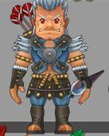 | 炘诀 | 4星
10 | 珍妮芙 | 5星 | 序章 | 女 | 法师 | 冷静 | 七贤者之一。 |  | 猎风 | 5星 | npc1008
11 | 伊西多 | 5星 | 序章 | 男 | 速度 | 冷静 | 七贤者之一。 |  | 夜音 | 5星 | 1011
12 | 霍尔 | 5星 | 序章 | 男 | 战士 | 冷静 | 七贤者之一。 |  | 辽 | 5星 | npc1009
13 | 修 | 5星 | 序章 | 男 | 法师 | 冷静 | 来自东方神秘世界的七贤者之一。 |  | 琅琊 | 5星 | 1014
14 | 国王 | 5星 | 序章 | 男 | 战士 | 英勇 | 主角父亲，牺牲自己封印了魔王。 |  | 乐涯 | 5星

敌人
序号 | 名字 | 等级 | 章节
1 | 树妖 | D级 | 第一章副本1
2 | 食人花 | D级 | 第一章副本1
3 | 小花精 | D级 | 第一章副本2 | 
4 | 小蘑菇 | D级 | 第一章副本2
5 | 毒蘑菇 | D级 | 第一章副本3
6 | 黄蜂怪 | D级 | 第一章副本3 | 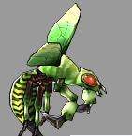
7 | 甲虫精 | D级 | 第一章副本4 | 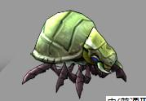
8 | 藤蔓怪 | D级 | 第一章副本4 | 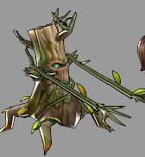
9 | 狂暴莉莉丝 | D级 | 第一章BOSS
10 | 村民 | D级 | 第二章副本1
11 | 村民 | D级 | 第二章副本1 | 
12 | 村民 | D级 | 第二章副本2 | 
13 | 亡灵术士 | D级 | 第二章副本2 | 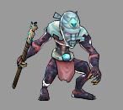
14 | 强壮村民 | D级 | 第二章副本3 | 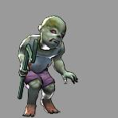
15 | 亡灵者 | D级 | 第二章副本3 | 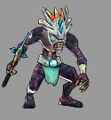
16 | 召唤者 | D级 | 第二章副本4 | 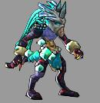
17 | 哈姆斯 | D级 | 第二章副本4 |  |  |  | 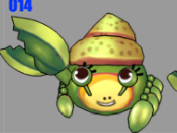 | 
18 | 海盗 | D级 | 第三章副本1 | 
19 | 海盗头目 | D级 | 第三章副本1 | 
20 | 灯笼鱼 | D级 | 第三章副本2 | 
21 | 宝箱怪 | D级 | 第三章副本2 | 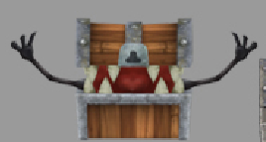 |  | 
22 | 人鱼守卫 | C级 | 第三章副本3 | 
23 | 人鱼 | C级 | 第三章副本3 |  |  | 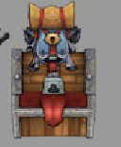
24 | 黄金宝箱怪 | C级 | 第三章副本4 | 
25 | 极品宝箱怪 | C级 | 第三章副本5 | 
26 | 狂暴麦克白 | C级 | 第三章副本5
27 | 亚伯罕 | S级 | 序章 | 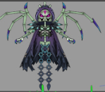
28 | 魔王 | SSS级 | 序章 | 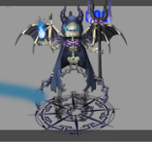

NPC
序号 | 名字 | 章节 | 绑定功能
1 | 婆婆 | 第一章 | 无 |  | 抚养主角长大的老人家
2 | 村长 | 第一章 | 无
3 | 药剂师 | 固定NOC | 药店 | 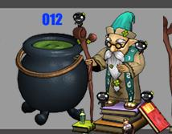
4 | 铁匠 | 固定NOC | 武器&装备 | 
5 | 万事屋 | 固定NOC | 跑环、支线任务 | 
6 | 武斗家 | 固定NOC | 系统教授、竞技场等 | 

地图排序
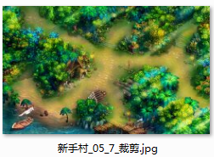
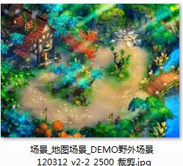
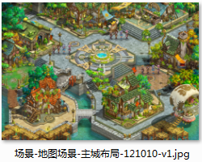
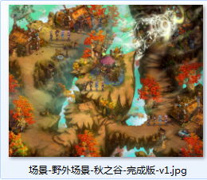
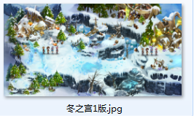
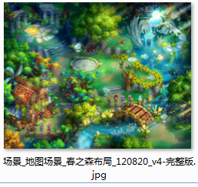
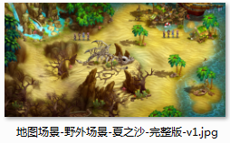
序章 | 第一章 | 第二章 | 第三章 | 特殊场景
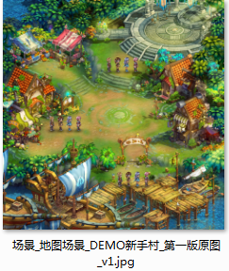

 | 第一章副场景 | 第二章副场景 | 第三章副场景

